pokyny
Objednávkový formulář venkovní žaluzie - Pokyny

Zkratka 2 výrobku
zkratka | název | poznámka
C80 motor 34 | Cetta 80, ovládání motor pro fasádní systém
Z90 motor 34 | Zetta 90, ovládání motor pro fasádní systém
C80 F motor 34 | Cetta 80 Flexi, ovládání motor pro fasádní systém

Typ lamely
zkratka | název | poznámka
C80 | Cetta 80
C802 | Cetta 80, kolmá dolní lišta
Z90 | Zetta 90
Z902 | Zetta 90, kolmá dolní lišta
C80F | Cetta 80 Flexi
C80F2 | Cetta 80 Flexi, kolmá dolní lišta

Lamela barva
zkratka | název | poznámka
1015 | Slonová kost
1019 | Šedobéžová
7016S | Antracitově šedá struktura
7016 | Antracitově šedá
7022 | Stínová šedá
7035 | Světle šedá
7038 | Achátově šedá
7039 | Křemenná šedá
7048 | Perleťově šedá
8014 | Hnědá
8019 | Šedohnědá
9005 | Černá
9006S | Stříbrná struktura
9006 | Stříbrná
9007 | Stříbrná
9010 | Bílá
9016 | Bílá
VSR 780 | Bronzová
YW359F | Černá metalíza
3004 | Purpurově červená | po konzultaci s OZ - jiný termín dodání
7021 | Černošedá | po konzultaci s OZ - jiný termín dodání
DB 702 | Perleťově světle šedá | po konzultaci s OZ - jiný termín dodání
DB 703 | Perleťově tmavě šedá | po konzultaci s OZ - jiný termín dodání
W210 | Zlatý dub | po konzultaci s OZ - jiný termín dodání
X | Jiná | po konzultaci s OZ - jiný termín dodání

Žebříček typ
zkratka | název | poznámka | BDUOSLIM - CENTR SLIM DUO VLOŽKY,BLACK | BDUO - CENTR,DUO,BLACK | BLTSLIMST - EXCENTR SLIM STANDARD,LT,BLACK
BDUOSLIM | CENTR SLIM DUO VLOŽKY,BLACK | prostřih v ose lamely + vložka | DUOSLIM - CENTR SLIM DUO VLOŽKY,GREY | DUO - CENTR,DUO,GREY | 0LTSLIMST - EXCENTR SLIM STANDARD,LT,GREY



DUOSLIM | CENTR SLIM DUO VLOŽKY,GREY | prostřih v ose lamely + vložka
BSLIM | CENTR SLIM VLOŽKY,BLACK | prostřih v ose lamely + vložka
SLIM | CENTR SLIM VLOŽKY,GREY | prostřih v ose lamely + vložka
BLTSLIM | CENTR SLIM VLOŽKY,LT,BLACK | prostřih v ose lamely + vložka
0LTSLIM | CENTR SLIM VLOŽKY,LT,GREY | prostřih v ose lamely + vložka
BST | CENTR,BLACK | prostřih v ose lamely
BDUO | CENTR,DUO,BLACK | prostřih v ose lamely
DUO | CENTR,DUO,GREY | prostřih v ose lamely
ST | CENTR,GREY | prostřih v ose lamely
BLT | CENTR,LT,BLACK | prostřih v ose lamely
0LT | CENTR,LT,GREY | prostřih v ose lamely
BDUOSLIMST | EXCENTR SLIM DUO STANDARD,BLACK | prostřih mimo osu lamely, pouze pro Cetta 80
DUOSLIMST | EXCENTR SLIM DUO STANDARD,GREY | prostřih mimo osu lamely, pouze pro Cetta 80
BSLIMST | EXCENTR SLIM STANDARD,BLACK | prostřih mimo osu lamely, pouze pro Cetta 80
SLIMST | EXCENTR SLIM STANDARD,GREY | prostřih mimo osu lamely, pouze pro Cetta 80 | BSLIM - CENTR SLIM VLOŽKY,BLACK | BLT - CENTR,LT,BLACK | BSLIMST - EXCENTR SLIM STANDARD,BLACK
BLTSLIMST | EXCENTR SLIM STANDARD,LT,BLACK | prostřih mimo osu lamely, pouze pro Cetta 80 | SLIM - CENTR SLIM VLOŽKY,GERY | 0LT - CENTR,LT,GREY | SLIMST - EXCENTR SLIM STANDARD,GREY



0LTSLIMST | EXCENTR SLIM STANDARD,LT,GREY | prostřih mimo osu lamely, pouze pro Cetta 80

Ovládání umístění
zkratka | název | poznámka
S | střed
L | vlevo
P | vpravo

Ovládání typ
zkratka | název | poznámka
A6 | motor Isotra BASIC 6Nm do 10m²
A10 | motor Isotra BASIC 10Nm do 16m²
G | motor Geiger (automaticky) | motor Geiger
G3 | MOTOR Geiger 3 Nm do 7 m2 | motor Geiger
G6 | MOTOR Geiger 6 Nm do 13 m2 | motor Geiger
G10 | MOTOR Geiger 10 Nm do 21 m2 | motor Geiger | BST - CENTR,BLACK | BDUOSLIMST - EXCENTR SLIM DUO STANDARD,BLACK
G20 | MOTOR Geiger 20 Nm do 28 m2 | motor Geiger | ST - CENTR,GREY | DUOSLIMST - EXCENTR SLIM DUO STANDARD,GREY


G6AIR | MOTOR Geiger AIR 6 Nm do 7 m2 | motor Geiger
G10AIR | MOTOR Geiger AIR 10 Nm do 13 m2 | motor Geiger
G20AIR | MOTOR Geiger AIR 20 Nm do 21 m2 | motor Geiger
E5 | MOTOR Elero 6 Nm do 10 m2 | motory Elero
E9 | MOTOR Elero 9 Nm do 16 m2 | motory Elero
S | motor Somfy WT (automaticky)
S2 | motor Somfy iO (automaticky)
M6 | MOTOR Somfy WT 6 Nm do 10 m2 | motor Somfy
M10 | MOTOR Somfy WT 10 Nm do 16 m2 | motor Somfy
M20 | MOTOR Somfy WT 18 Nm do 20 m2 | motor Somfy
J6 | MOTOR Somfy HTM 6 Nm do 10 m2 | motor Somfy
J10 | MOTOR Somfy HTM 10 Nm do 16 m2 | motor Somfy
IO6 | MOTOR Somfy IO PROTECT 6 Nm do 10 m2 | motor Somfy iO
IO10 | MOTOR Somfy IO PROTECT 10 Nm do 16 m2 | motor Somfy iO
IO20 | MOTOR Somfy IO PROTECT 18 Nm do 20 m2 | motor Somfy iO
M6P | MOTOR Somfy WT PROTECT 6 Nm do 10 m2 | motor Somfy
M10P | MOTOR Somfy WT PROTECT 10 Nm do 16 m2 | motor Somfy
M18P | MOTOR Somfy WT PROTECT 18 Nm do 20 m2 | motor Somfy
ESOL | MOTOR Elero AKKU SOLAR 4Nm <8m2 (12V)
0 | bez, nebude vybráno ovládání (pro spřažené žal.)
0M | bez motoru, ale za příplatek | dodání vlastního motoru

Horní profil (box) materiál
zkratka | název | poznámka
Fe | profil standard 56x58mm, mat.Fe

Profil horní barva
zkratka | název | poznámka
Zn | POZINK | standard
9003 | RAL bílá ( signální ) 9003
9010 | RAL bílá 9010
1015 | RAL žlutá ( slonová kost ) 1015
3012 | RAL červená béžově 3012
7022 | RAL šedá umbra 7022
7040 | RAL šedá ( okenní ) 7040
VSR780 | RAL VSR780
9001 | RAL bílá ( krémová ) 9001
9006 | RAL stříbrná 9006
9007 | RAL šedá ( šedý hliník ) 9007
7035 | RAL šedá ( světlešedá ) 7035
7039 | RAL šedá ( krystalová ) 7039
8014 | RAL hnědá ( sépiová ) 8014
8003 | RAL hnědá ( hliněnka ) 8003
8004 | RAL hnědá ( měděná ) 8004
3000 | RAL červená ( ohnivá ) 3000
3003 | RAL červená rubín 3003
6005 | RAL zelená ( mechově ) 6005
5002 | RAL modrá ( ultramarin ) 5002
7036 | RAL šedá ( platinová ) 7036
7038 | RAL šedá ( achátová ) 7038
5013 | RAL modrá ( kobaltová ) 5013
1001 | RAL žlutá ( béžová ) 1001
6011 | RAL zelená ( rezedová ) 6011
6026 | RAL zelená ( opál ) 6026
3004 | RAL červená ( speciál k lamele 3004 )
5018 | RAL modrá ( tyrkysová ) 5018
7016 | RAL šedá ( antracit )7016
7023 | RAL šedá ( beton ) 7023
7048 | RAL perleť ( šedá myš ) 7048
1013 | RAL žlutá ( ústřicová ) 1013
3002 | RAL červená karmín 3002
DB703 | RAL šedá ( tmavě perlová ) DB 703
5005 | RAL modrá ( signální ) 5005
5009 | RAL modrá ( azurová ) 5009
6018 | RAL zelená ( žlutozelená ) 6018
7001 | RAL šedá ( stříbřitě ) 7001
7012 | RAL šedá čedič 7012
7015 | RAL šedá břidlicová 7015
7030 | RAL šedá kamenná 7030
7046 | RAL šedá ( telegrafní 2 ) 7046
8001 | RAL hnědá ( okrová ) 8001
8002 | RAL hnědá ( signální ) 8002
8007 | RAL hnědá ( srnčí ) 8007
8011 | RAL hnědá ( ořechová ) 8011
8012 | RAL hnědá ( červenohnědá ) 8012
8016 | RAL hnědá ( mahagon ) 8016
8019 | RAL hnědá ( šedohnědá ) 8019
8023 | RAL hnědá ( orange ) 8023
9005 | RAL černá ( tmavočerná ) 9005
9016 | RAL bílá ( dopravní ) 9016
9004 | RAL černá ( signální ) 9004
5011 | RAL modrá ( ocelově modrá ) 5011
3005 | RAL červená ( vínová ) 3005
6009 | RAL zelená ( jedlová ) 6009
1011 | RAL žlutá ( hnědobéžová ) 1011
1003 | RAL žlutá ( signální ) 1003
8028 | RAL hnědá ( terra ) 8028
9017 | RAL černá ( dopravní ) 9017
9022 | RAL perleť ( světle šedá ) 9022
7047 | RAL šedá ( telegrafní 4 ) 7047
DB702 | RAL šedá ( speciál k lamele DB702 )
7006 | RAL šedá (běžovošedá) 7006
7021 | RAL šedá (černošedá) 7021
7024 | RAL šedá (grafitová) 7024
7016M | RAL šedá (antracit) matná 7016
9016M | RAL bílá (dopravní) matná 9016
7016S | RAL šedá (antracit) struktura 7016
9006S | RAL stříbrná struktura 9006
X | Jiná (do poznámky RAL)

Profil spodní barva
zkratka | název | poznámka
E | elox | standard
9003 | RAL bílá ( signální ) 9003
9010 | RAL bílá 9010
1015 | RAL žlutá ( slonová kost ) 1015
3012 | RAL červená béžově 3012
7022 | RAL šedá umbra 7022
7040 | RAL šedá ( okenní ) 7040
VSR780 | RAL VSR780
9001 | RAL bílá ( krémová ) 9001
9006 | RAL stříbrná 9006
9007 | RAL šedá ( šedý hliník ) 9007
7035 | RAL šedá ( světlešedá ) 7035
7039 | RAL šedá ( krystalová ) 7039
8014 | RAL hnědá ( sépiová ) 8014
8003 | RAL hnědá ( hliněnka ) 8003
8004 | RAL hnědá ( měděná ) 8004
3000 | RAL červená ( ohnivá ) 3000
3003 | RAL červená rubín 3003
6005 | RAL zelená ( mechově ) 6005
5002 | RAL modrá ( ultramarin ) 5002
7036 | RAL šedá ( platinová ) 7036
7038 | RAL šedá ( achátová ) 7038
5013 | RAL modrá ( kobaltová ) 5013
1001 | RAL žlutá ( béžová ) 1001
6011 | RAL zelená ( rezedová ) 6011
6026 | RAL zelená ( opál ) 6026
3004 | RAL červená ( speciál k lamele 3004 )
5018 | RAL modrá ( tyrkysová ) 5018
7016 | RAL šedá ( antracit ) 7016
7023 | RAL šedá ( beton ) 7023
7048 | RAL perleť ( šedá myš ) 7048
1013 | RAL žlutá ( ústřicová ) 1013
3002 | RAL červená karmín 3002
DB703 | RAL šedá ( tmavě perlová ) DB 703
5005 | RAL modrá ( signální ) 5005
5009 | RAL modrá ( azurová ) 5009
6018 | RAL zelená ( žlutozelená ) 6018
7001 | RAL šedá ( stříbřitě ) 7001
7012 | RAL šedá čedič 7012
7015 | RAL šedá břidlicová 7015
7030 | RAL šedá kamenná 7030
7046 | RAL šedá ( telegrafní ) 7046
8001 | RAL hnědá ( okrová ) 8001
8002 | RAL hnědá ( signální ) 8002
8007 | RAL hnědá ( srnčí ) 8007
8011 | RAL hnědá ( ořechová ) 8011
8012 | RAL hnědá ( červenohnědá ) 8012
8016 | RAL hnědá ( mahagon ) 8016
8019 | RAL hnědá ( šedohnědá ) 8019
8023 | RAL hnědá ( orange ) 8023
9005 | RAL černá ( tmavočerná ) 9005
9016 | RAL bílá ( dopravní ) 9016
9004 | RAL černá ( signální ) 9004
5011 | RAL modrá ( ocelově modrá ) 5011
3005 | RAL červená ( vínová ) 3005
6009 | RAL zelená ( jedlová ) 6009
1011 | RAL žlutá ( hnědobéžová ) 1011
1003 | RAL žlutá ( signální ) 1003
8028 | RAL hnědá ( terra ) 8028
9017 | RAL černá ( dopravní ) 9017
9022 | RAL perleť ( světle šedá ) 9022
7047 | RAL šedá ( telegrafní ) 7047
DB702 | RAL šedá ( speciál k lamele DB702 )
7006 | RAL šedá (běžovošedá) 7006
7021 | RAL šedá (černošedá) 7021
7024 | RAL šedá (grafitová) 7024
7016M | RAL šedá (antracit) matná 7016
9016M | RAL bílá (dopravní) matná 9016
7016S | RAL šedá (antracit) struktura 7016
9006S | RAL stříbrná struktura 9006
X | JINÁ (do poznámky RAL pro lakovnu)
ISD110 | Isotra systém DECORAL hladký ISD110 | Max.šířka Decoral je 4m.
ISD120 | Isotra systém DECORAL hladký ISD120 | Max.šířka Decoral je 4m.
ISD130 | Isotra systém DECORAL hladký ISD130 | Max.šířka Decoral je 4m.
ISD140 | Isotra systém DECORAL hladký ISD140 | Max.šířka Decoral je 4m.
ISD150 | Isotra systém DECORAL hladký ISD150 | Max.šířka Decoral je 4m.
ISD160 | Isotra systém DECORAL hladký ISD160 | Max.šířka Decoral je 4m.
ISD210 | Isotra systém DECORAL struktura ISD210 | Max.šířka Decoral je 4m.
ISD220 | Isotra systém DECORAL struktura ISD220 | Max.šířka Decoral je 4m.
ISD230 | Isotra systém DECORAL struktura ISD230 | Max.šířka Decoral je 4m.
ISD310 | Isotra systém DECORAL lesk ISD310 | Max.šířka Decoral je 4m.
ISD152 | Isotra systém DECORAL hladký ISD152 | Max.šířka Decoral je 4m.
ISD154 | Isotra systém DECORAL hladký ISD154 | Max.šířka Decoral je 4m.
ISD200 | Isotra systém DECORAL struktura ISD200 | Max.šířka Decoral je 4m.
ISD212 | Isotra systém DECORAL struktura ISD212 | Max.šířka Decoral je 4m.
ISD214 | Isotra systém DECORAL struktura ISD214 | Max.šířka Decoral je 4m.
ISD222 | Isotra systém DECORAL struktura ISD222 | Max.šířka Decoral je 4m.
ISD500 | Isotra systém DECORAL hladký ISD500 | Max.šířka Decoral je 4m.
ISD510 | Isotra systém DECORAL hladký ISD510 | Max.šířka Decoral je 4m.
ISD600 | Isotra systém DECORAL struktura ISD600 | Max.šířka Decoral je 4m.
ISD610 | Isotra systém DECORAL struktura ISD610 | Max.šířka Decoral je 4m.
ISD620 | Isotra systém DECORAL struktura ISD620 | Max.šířka Decoral je 4m.
ISD630 | Isotra systém DECORAL struktura ISD630 | Max.šířka Decoral je 4m.
ISD640 | Isotra systém DECORAL struktura ISD640 | Max.šířka Decoral je 4m.
ISD700 | Isotra systém DECORAL osobitý ISD700 | Max.šířka Decoral je 4m.
Xisd | JINÝ ISD (po konzultaci s OZ - termín) | Max.šířka Decoral je 4m.
0 | není

Vedení Typ
zkratka | název | poznámka
VL | plastová vodítka
VK | kovová vodítka

Vedení vlevo/vpravo
zkratka | název | poznámka
0FA | nedodána VL, ale odpočet lamel (-25)
0FB | nedodána VL, ale odpočet lamel (-27)

Držák žaluzie typ
zkratka | název | poznámka
P002/32 | 21 Věšák Fe CLICK [P002/3]

Balení
zkratka | název | poznámka
FB | Balení - fólie
K | Balení - karton
KV | Balení - karton a výztuha
FBK | Balení - karton a fólie
FBKV | Balení - karton, fólie a výztuha

Platnost: od 01.04.2024.

pokyny2
Objednávkový formulář venkovní fasádní žaluzie - pokyny 2

Šířka (mm) a Výška (mm)
Dle obrázku

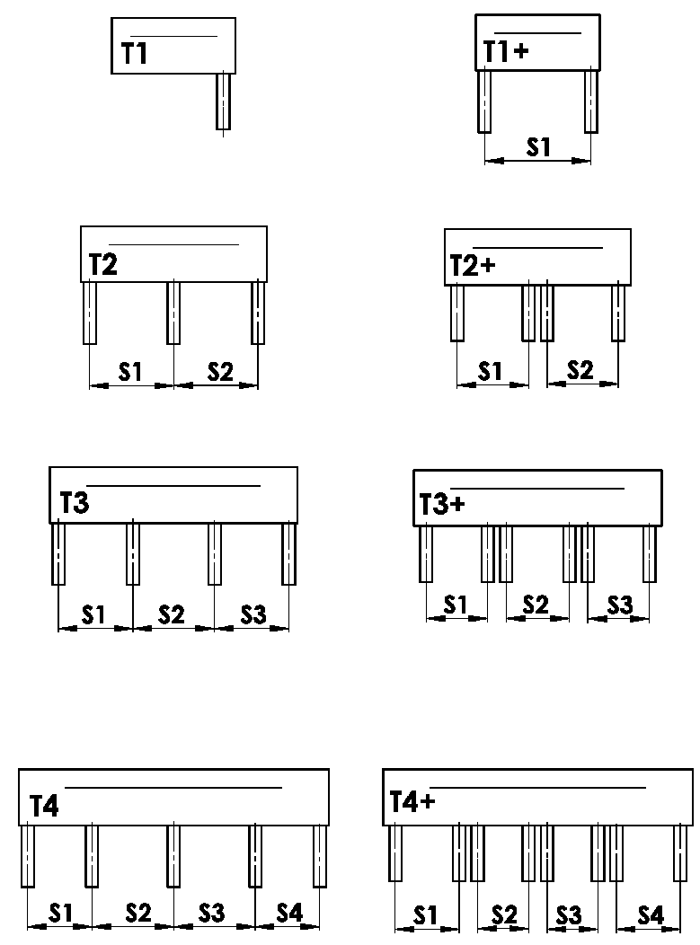
Provedení krytu
zkratka | název | poznámka | obrázek
T1 | PROVEDENÍ 1 ( 1 sekce, 1 VL )
T1+ | PROVEDENÍ 1 ( 1 sekce, 2 VL )
T2 | PROVEDENÍ 2 ( 2 sekce )
T2+ | PROVEDENÍ 2 ( 2 sekce, ke každé 2 VL )
T3 | PROVEDENÍ 3 ( 3 sekce )
T3+ | PROVEDENÍ 3 ( 3 sekce, ke každé 2 VL )
T4 | PROVEDENÍ 4 ( 4 sekce )
T4+ | PROVEDENÍ 4 ( 4 sekce, ke každé 2 VL )


Umistění vodící lišty
zkratka | název | poznámka | obrázek
A | Umístění krajních VL jen uvnitř BOXu
B | Umístění krajních VL jen vně BOXu
A/B | Umístění krajních VL uvnitř/1x vně BOXu
B/A | Umístění krajních VL 1x vně/uvnitř BOXu

Rozměr "B" a "B1"
Dle obrázku
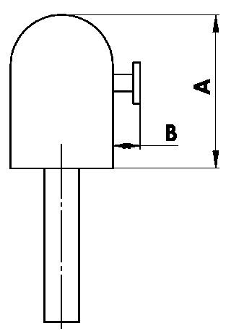
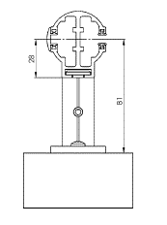

Rozměr "A" krytu
zkratka | název | poznámka
240 | 240 ( nebo BOX pro FS ) | C80: do 1600mm | Z90: do 1800 mm | C80F: do 3600
332 | 332 ( nebo BOX pro FS ) | C80: 1601mm - 2900mm | Z90: 1801mm - 3400mm | C80F: více než 3601
392 | 392 ( nebo BOX pro FS ) | C80: více než 2900mm | Z90: více než 3400mm

Barva krytu
zkratka | název | poznámka
1001 | RAL žlutá ( béžová ) 1001
1003 | RAL žlutá ( signální ) 1003
1011 | RAL žlutá ( hnědobéžová ) 1011
1013 | RAL žlutá ( ústřicová ) 1013
1015 | RAL žlutá ( slonová kost ) 1015
3000 | RAL červená ( ohnivá ) 3000
3002 | RAL červená karmín 3002
3003 | RAL červená rubín 3003
3004 | RAL červená ( speciál k lamele 3004 )
3005 | RAL červená ( vínová ) 3005
3012 | RAL červená béžově 3012
5002 | RAL modrá ( ultramarin ) 5002
5005 | RAL modrá ( signální ) 5005
5009 | RAL modrá ( azurová ) 5009
5011 | RAL modrá ( ocelově modrá ) 5011
5013 | RAL modrá ( kobaltová ) 5013
5014 | RAL modrá ( sivá ) 5014
5018 | RAL modrá ( tyrkysová ) 5018
6005 | RAL zelená ( mechově ) 6005
6009 | RAL zelená ( jedlová ) 6009
6011 | RAL zelená ( rezedová ) 6011
6018 | RAL zelená ( žlutozelená ) 6018
6026 | RAL zelená ( opál ) 6026
7001 | RAL šedá ( stříbřitě ) 7001
7012 | RAL šedá čedič 7012
7015 | RAL šedá břidlicová 7015
7016 | RAL šedá ( antracit ) 7016
7016S | RAL šedá ( antracit ) 7016 struktura
7022 | RAL šedá umbra 7022
7023 | RAL šedá ( beton ) 7023
7030 | RAL šedá kamenná 7030
7035 | RAL šedá ( světlešedá ) 7035
7036 | RAL šedá ( platinová ) 7036
7038 | RAL šedá ( achátová ) 7038
7039 | RAL šedá ( krystalová ) 7039
7040 | RAL šedá ( okenní ) 7040
7046 | RAL šedá ( telegrafní ) 7046
7047 | RAL šedá ( telegrafní ) 7047
7048 | RAL perleť ( šedá myš ) 7048
8001 | RAL hnědá ( okrová ) 8001
8002 | RAL hnědá ( signální ) 8002
8003 | RAL hnědá ( hliněnka ) 8003
8004 | RAL hnědá ( měděná ) 8004
8007 | RAL hnědá ( srnčí ) 8007
8011 | RAL hnědá ( ořechová ) 8011
8012 | RAL hnědá ( červenohnědá ) 8012
8014 | RAL hnědá ( sépiová ) 8014
8016 | RAL hnědá ( mahagon ) 8016
8019 | RAL hnědá ( šedohnědá ) 8019
8023 | RAL hnědá ( orange ) 8023
8028 | RAL hnědá ( terra ) 8028
9001 | RAL bílá ( krémová ) 9001
9002 | RAL bílá ( šedobílá ) 9002
9003 | RAL bílá ( signální ) 9003
9004 | RAL černá ( signální ) 9004
9005 | RAL černá ( tmavočerná ) 9005
9006 | RAL stříbrná 9006
9006S | RAL stříbrná 9006 struktura
9007 | RAL šedá ( šedý hliník ) 9007
9010 | RAL bílá 9010
9016 | RAL bílá ( dopravní ) 9016
9017 | RAL černá ( dopravní ) 9017
9022 | RAL perleť ( světle šedá ) 9022
7006 | RAL šedá (běžovošedá) 7006
7021 | RAL šedá (černošedá) 7021
7024 | RAL šedá (grafitová) 7024
7016M | RAL šedá (antracit) matná 7016
9016M | RAL bílá (dopravní) matná 9016
VSR780 | RAL VSR780
DB702 | RAL šedá ( speciál k lamele DB702 )
DB703 | RAL šedá ( tmavě perlová ) DB 703
ISD110 | Isotra systém DECORAL hladký ISD110 | Max.šířka Decoral je 4m.
ISD120 | Isotra systém DECORAL hladký ISD120 | Max.šířka Decoral je 4m.
ISD130 | Isotra systém DECORAL hladký ISD130 | Max.šířka Decoral je 4m.
ISD140 | Isotra systém DECORAL hladký ISD140 | Max.šířka Decoral je 4m.
ISD150 | Isotra systém DECORAL hladký ISD150 | Max.šířka Decoral je 4m.
ISD160 | Isotra systém DECORAL hladký ISD160 | Max.šířka Decoral je 4m.
ISD210 | Isotra systém DECORAL struktura ISD210 | Max.šířka Decoral je 4m.
ISD220 | Isotra systém DECORAL struktura ISD220 | Max.šířka Decoral je 4m.
ISD230 | Isotra systém DECORAL struktura ISD230 | Max.šířka Decoral je 4m.
ISD310 | Isotra systém DECORAL lesk ISD310 | Max.šířka Decoral je 4m.
ISD152 | Isotra systém DECORAL hladký ISD152 | Max.šířka Decoral je 4m.
ISD154 | Isotra systém DECORAL hladký ISD154 | Max.šířka Decoral je 4m.
ISD200 | Isotra systém DECORAL struktura ISD200 | Max.šířka Decoral je 4m.
ISD212 | Isotra systém DECORAL struktura ISD212 | Max.šířka Decoral je 4m.
ISD214 | Isotra systém DECORAL struktura ISD214 | Max.šířka Decoral je 4m.
ISD222 | Isotra systém DECORAL struktura ISD222 | Max.šířka Decoral je 4m.
ISD500 | Isotra systém DECORAL hladký ISD500 | Max.šířka Decoral je 4m.
ISD510 | Isotra systém DECORAL hladký ISD510 | Max.šířka Decoral je 4m.
ISD600 | Isotra systém DECORAL struktura ISD600 | Max.šířka Decoral je 4m.
ISD610 | Isotra systém DECORAL struktura ISD610 | Max.šířka Decoral je 4m.
ISD620 | Isotra systém DECORAL struktura ISD620 | Max.šířka Decoral je 4m.
ISD630 | Isotra systém DECORAL struktura ISD630 | Max.šířka Decoral je 4m.
ISD640 | Isotra systém DECORAL struktura ISD640 | Max.šířka Decoral je 4m.
ISD700 | Isotra systém DECORAL osobitý ISD700 | Max.šířka Decoral je 4m.
Xisd | JINÝ ISD (po konzultaci s OZ - termín) | Max.šířka Decoral je 4m.
X | JINÁ (do poznámky RAL pro lakovnu)

Typ nástřiku
zkratka | název | poznámka
VNE | 1. Vnější nástřik krytu
0 | 4. Nástřik krytu NENÍ ( bez RAL )

Balení
zkratka | název | poznámka
FB | fólie
K | karton
KV | karton s výztuhou
FBK | Balení - karton a fólie
FBKV | Balení - karton, fólie a výztuha

Platnost: od 01.11.2023

